HOJA PEDIDO
CAMPAÑA POLIO 2025-2026
 | Rotary Club Tarraco August y Xocosave luchan para erradicar la Poliomielitis
 | Rotary Club de Tarragona Tarraco August y Xocosave establecen un convenio de colaboración para ofrecer estos panettones artesanales, aportando al Fondo PolioPlus de Rotary Internacional para ayudar a erradicar la polio en el mundo y a otros proyectos solidarios de ámbito local.

 | RC de tarragona Tarraco August y Xocosave presentan estos DOS PACS que salvarán vidas, dando a niños la oportunidad de disfrutar de un futuro más saludable.
 | PAC 2 PANETTONES | Panettone clasico y de doble chocolate a elegir
 | PAC 4 PANETTONES | Panettone clasico y de doble chocolate a elegir

 | RC de Tarragona Tarraco August y Xocosave realizaran una aportación a la Fundación para el proyecto EndPolioNow de 12€ con el Pac de 4 Panettones y de 6€ con el Pac de 2 Panettones . Esta aportación se realizará en nombre de cada uno de los Clubs o de los Rotarios que hayan adquirido el producto.

 | Nuestro compromiso, la erradicación de la Polio en el mundo.

 | HOJA DE PEDIDO
 |  | Precio pac |  | Número de cajas | Portes (10€/PAC) | Precio pacs | SUB-TOTAL
 | PAC 2 PANETTONES | 60 € |  |  |  | - €
 | Tipo de Panettone | Unidades Clasico:
 |  | Unidades Chocolate:
 |  | Precio pac |  | Número de cajas | Portes | Precio pacs | SUB-TOTAL
 | PAC 4 PANETTONES | 120 € |  |  | SIN COSTE | - €
 | Tipo de Panettone | Unidades Clasico:
 |  | Unidades Chocolate:
 | Elegir el tipo de Panettone que se desea en cada pac |  |  |  |  | TOTAL | 0 €

 | Correo para pedidos: rc.tarragonatarracoaugust@rotary2202.org - enviar conjuntamente con comprobante transferencia

 | DATOS FISCALES Y DE ENTREGA
 | Nombre Apellidos / Razón Social |  |  |  | CIF:
 | Dirección fiscal |  |  |  | Teléfono
 | Población |  |  |  | Código Postal

 | Dirección de entrega |  |  |  | Horario de entrega:
 | Población |  |  |  | Código Postal
 | Observaciones |  |  |  | Teléfono

 | DATOS BENEFICIARIO DONACIÓN:
 | Rotary Club - RI id -: |  |  | Identificador personal-RI id -:

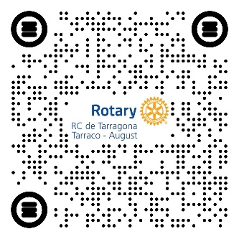
 | FORMA DE PAGO
 | Transferencia bancaria o ingreso en: | ES34 2100 0166 0902 0037 1593

 |  |  | Rambla Nova 43, 2º 1ª 43003 Tarragona

